说明
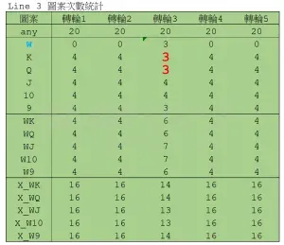
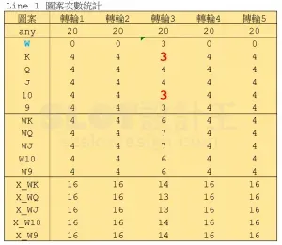
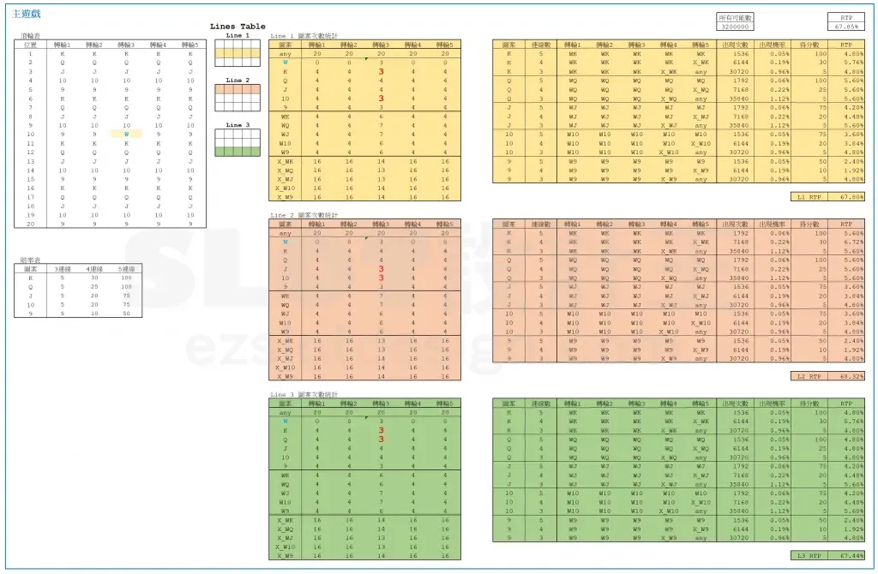
扩展百搭 Expanding Wild（原文数据版）
来源：https://ezslotdesign.com/expanding-wild/ 图片：images/expanding-wild/

原文设定：5个转轮轮带相同（K/Q/J/10/9 各4个，轮长20）；转轮3位置10的9换成W。
走线：Line1=中行、Line2=上行、Line3=下行（直线）。
赔率表（原文）：K 5/30/100，Q 5/25/100，J 5/20/75，10 5/20/75，9 5/10/50。

W扩展口径（原文次数表）：W停在轮3任一行都会整轮扩展 → 对每条线 W 有效次数=3；
被W盖掉的图案次数-1（Line1: K、10 → 3；Line2: J、10 → 3；Line3: K、Q → 3）。
WK/WQ/... = 图案+W 的合成次数；X_WK/... = 非该图案且非W（4连线/5连线排除用）。
组合数（原文口径）：5连线=5轮合成次数相乘；4连线=前4轮相乘x第5轮X_W；
3连线=前3轮相乘x第4轮X_Wx第5轮any(20)；总分母 = 20^5 = 3,200,000。
复算结果：L1=67.01% L2=69.84% L3=66.86%（原文黄底：67.198/69.339/67.448，见 09-image-41）。

蓝字=原文数据；黑字=公式；黄底=结果。

（本簿已合并为 2 个页签：说明、扩展百搭 状态A与B连线→RTP汇总；各区块：转轮表 第2~26行，赔率表 第29~36行，次数表 第39~63行，连线计算 第66~93行，RTP汇总 第96~104行）

── 完整文档（原 老虎机数学专题-扩展百搭.md 存档）──
老虎机数学专题 —— 扩展百搭（Expanding Wild）

来源：https://ezslotdesign.com/expanding-wild/ （原文滚轮表、三张次数分布图与全部计算以图片呈现，正文未含数字）
配图：原文 10 张配图已下载到本目录 images/expanding-wild/ 并嵌入本文。
配套模型：老虎机数学专题-扩展百搭.xlsx
一、特色定义


[图片] 参考游戏画面（Starburst 的彩虹星星即扩展百搭） images/expanding-wild/01-R-1-opt.webp
Expanding Wild（扩展百搭）：滚轮上出现 Wild 时，该整轮所有位置都变成 Wild，大幅增加连线机会。代表游戏：NetEnt《Starburst》（彩虹星星）。
二、原文示范设定

[图片] 原文滚轮表（5 轮 × 20 格，轮 3 位置 10 为 W）＋赔率表＋Lines Table images/expanding-wild/02-image-35-opt.webp
• 为简化说明，整个滚轮表只在转轮 3 放入一个百搭 W
• 转轮 3 上 K、Q、J、10 的图案次数均为 4，W 为 1
W 停在转轮 3 的三种状况（视觉上取代相邻格）：
[图片] W 停在上/中/下格的三种状况，与三条得分线的关系 images/expanding-wild/04-image-37-opt.webp
• 1. W 在上格 → 取代 K 与 Q
• 2. W 在中格 → 取代 10 与 K
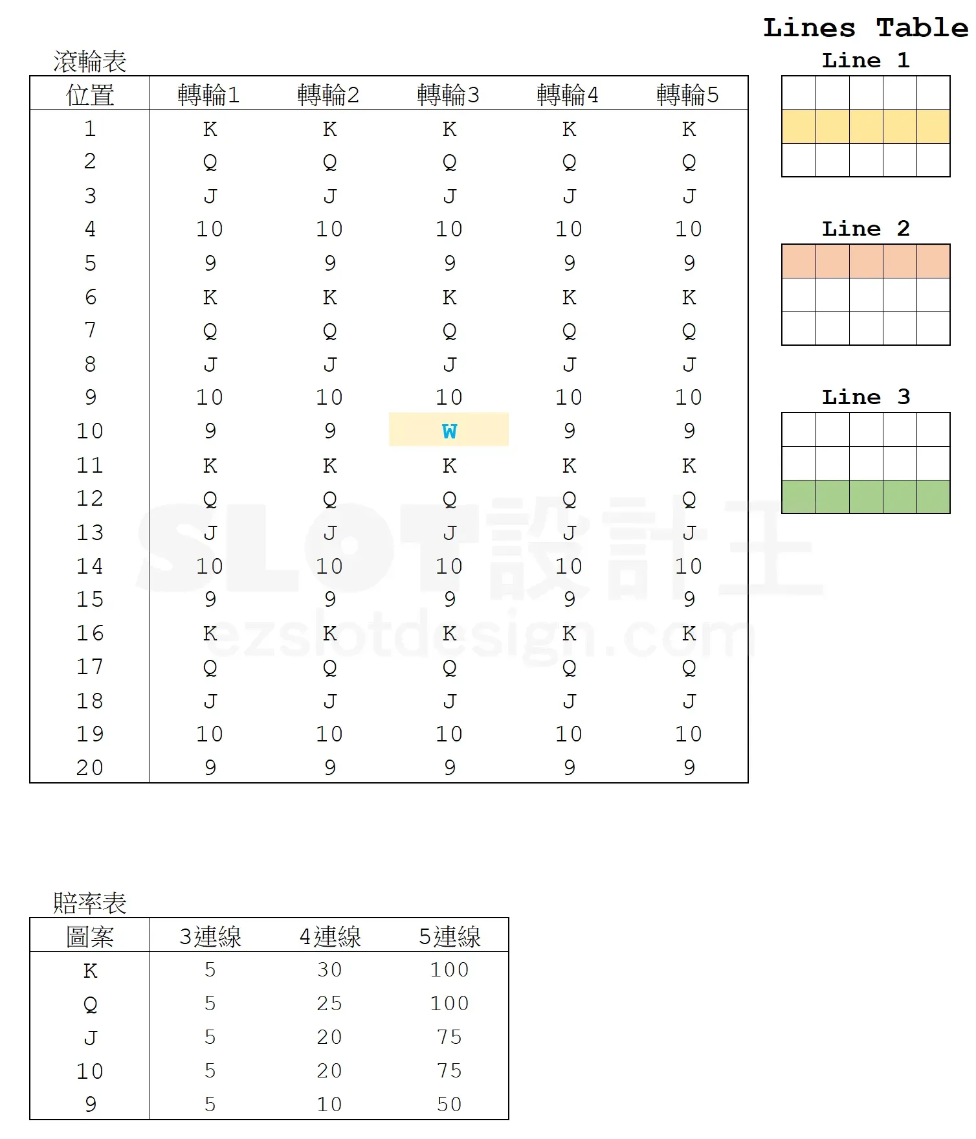
• 3. W 在下格 → 取代 J 与 10
对三条得分线的影响（原文）：
得分线 | 被 W 取代的图案
Line 1 | K 与 10
Line 2 | 10 与 J
Line 3 | Q 与 K

三、RTP 求法（原文步骤 + 本模型实现）

原文步骤：① 对 5 个滚轮上的每一个 W 计算影响 → ② 计入滚轮表算每条线 RTP → ③ 所有线加总平均。
[图片] 原文配图：各线图案次数计算表（image-39） images/expanding-wild/07-image-39-opt.webp
[图片] 原文配图：各线图案次数计算表（image-40） images/expanding-wild/08-image-40-opt.webp
数学要点：扩展后转轮 3 整轮都是 W，该轮上每个图案的有效次数 = 轮长；不论 W 停在上/中/下格扩展结果相同，各线 RTP 的差异来自走线形状。
本模型（直线走线）把每条线拆成两种状态加权：
• P(扩展) = 3 × W个数 ÷ 轮长 = 3/21（W 停在任意一行都会整轮扩展）
• 未扩展状态：该行无 W，每图案次数 = 轮带次数（4）
• 扩展状态：轮 3 整轮都是 W，每图案次数 = 轮长（21）
• 每线 RTP = (1 − P扩展) × 未扩展RTP + P扩展 × 扩展RTP
示范结果（示范赔率下）：未扩展 19.5352%、扩展 102.5600%、每线 RTP ≈ 31.40%（三线直线走线时相同）。
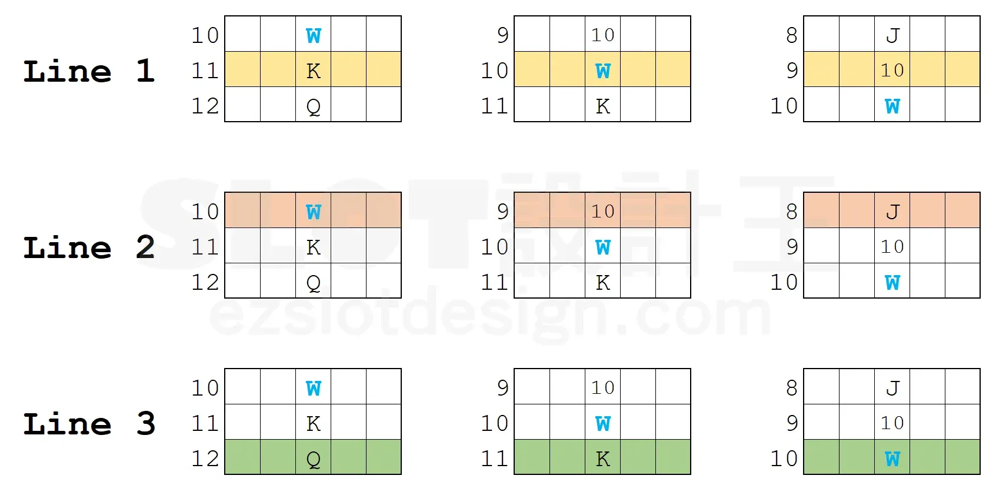
四、Excel 模型（示范数据）

[图片] Line 1 图案次数计算（any/W/K/Q/J/10/9/WK…/X_W…） images/expanding-wild/06-image-38-opt.webp
[图片] 主游戏全部计算（三线明细，黄底为各线 RTP） images/expanding-wild/09-image-41-opt.webp
原文滚轮表全表在配图中，本模型按其规则重建示范数据（蓝字可改）：
• 5 个转轮：K/Q/J/10/9 各 4 个（轮长 20）；转轮 3 额外放 1 个 W（轮长 21）
• 赔率表：3/4/5 连线（K 5/15/50，Q 4/12/40，J 3/10/30，10 3/8/25，9 2/6/20）
• 组合数公式：恰好 k 连线 = 前 k 轮次数相乘 × 后续轮（轮长−次数）
工作表 | 内容
说明 | 设定（蓝字输入）
扩展百搭 状态A与B连线→RTP汇总 | 转轮表 / 赔率表 / 次数表 + 连线计算（状态A未扩展 / 状态B扩展，两区块的 3/4/5 连线组合数与 RTP）+ RTP汇总（P(扩展)、两状态 RTP 加权 → 每线 RTP 与总 RTP）

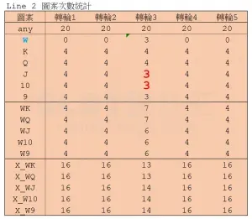
配图清单（images/expanding-wild/）

文件 | 说明
images/expanding-wild/01-R-1-opt.webp | 参考游戏画面
images/expanding-wild/02-image-35-opt.webp | 滚轮表＋赔率表＋Lines Table（大图）
images/expanding-wild/03-image-35-opt.webp | 同图（小图重复）
images/expanding-wild/04-image-37-opt.webp | W 三种扩展状况与三条线（大图）
images/expanding-wild/05-image-37-opt.webp | 同图（小图重复）
images/expanding-wild/06-image-38-opt.webp | Line1 图案次数计算
images/expanding-wild/07-image-39-opt.webp | 原文配图 image-39
images/expanding-wild/08-image-40-opt.webp | 原文配图 image-40
images/expanding-wild/09-image-41-opt.webp | 主游戏全部计算（大图）
images/expanding-wild/10-image-41-opt.webp | 同图（小图重复）

